Plan1
LÓGICA DE PROGRAMAÇÃO | LÓGICA DE PROGRAMAÇÃO
O que é a Lógica de Programação? | Lógica de Programação é a forma como um programa de computador segue determinados passos de execução para que um determinado problema possa ser solucionado de maneira hábil e rápida. Uma boa lógica de programação é aquela que pode ser adequada aos mais diversos tipos de linguagem de programação.
O que é um Algoritmo? | Algoritmo é o nome dado a uma sequência de passos lógicos e finitos que devem ser seguidos para que uma determinada coisa seja feita. Um programa de computador por exemplo é feito com base em algoritmo, uma receita de bolo também é um algoritmo, na realidade qualquer coisa que siga uma sequência de passos lógicos (que não podem ser invertidos e precisam ser seguidos em ordem) e que seja finito (que tenham um começo e resulte num resultado final), pode ser chamado de algoritmo.
Quais são as 3 Fases de um Algoritmo? | Todo algoritmo possuí no 3 Fases Básicas: - Entrada de Dados: Onde teremos 1 ou "n" entradas" de informações que nos ajudarão a entregar uma resposta no final do algoritmo; - Processamento: Onde temos o método de passos utilizados para gerar uma resposta ao problema de acordo com os dados recebidos; - Saída: Após o processamento dos dados, podemos entregar 1 ou "n" saídas em resposta ao problema;
Ilustre como as Fases de um Algoritmo para a solução de uma operação aritmética simples para 2 Entradas de dados e 1 Saída... | 
- reservado para a questão acima -
Como as Torres de Hanói ilustram muito bem o uso de algoritmo? | As Torres de Hanói trazem um problema onde uma pessoa tem 3 círculos de diâmetros diferentes, onde um é maior do que o outro respectivamente, e todos estão alocados em uma única de 3 torres denominadas A, B e C. O problema consiste em passar todos os círculos da torre A até a C seguindo as seguintes regras: - Só pode transportar uma de cada vez; - Um círculo maior nunca deve sobrepôr um menor em uma torre; - Só podem ser dados 7 passos para conseguir empilhar os 3 círculos na torre C Esse problema têm todas as características de um algoritmo: Entrada de Dados, Forma de Processamento e Saída;
Ilustre o passo a passo das Torres de Hanói | 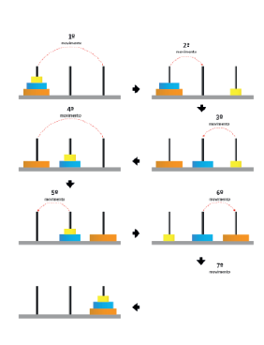
- reservado para a questão acima -

